Sheet1
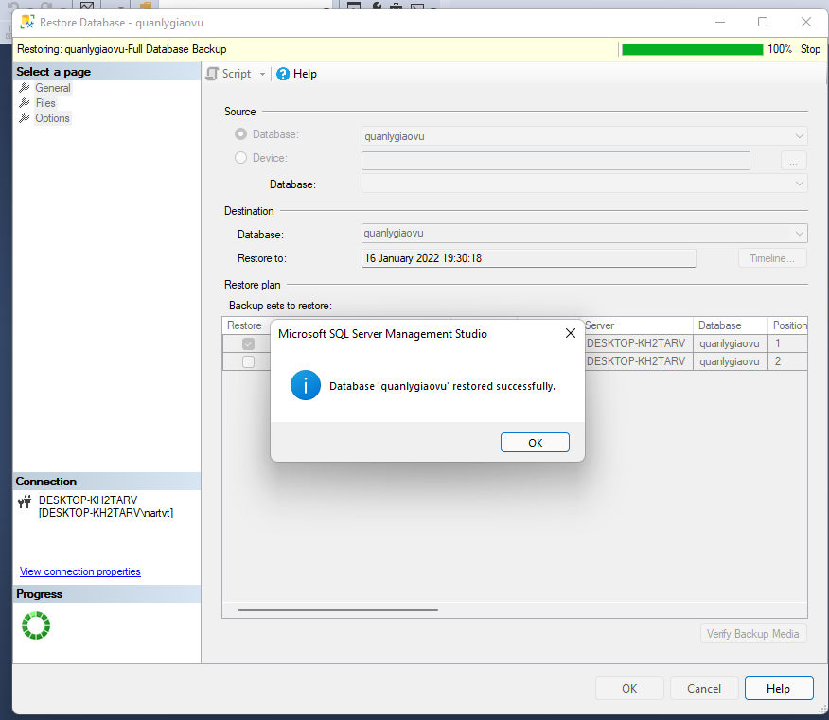
Bài tập chương 1

1. Hãy tổ chức các folder trên máy tính thể hiện tính khoa học với
các hoạt động phổ biến của một sinh viên.

2. Hãy tổ chức các thư nhận và gửi trên gmail đảm bảo tính khoa học với các hoạt động phổ biến của một sinh viên.



3. Cho biết các file quan trọng phổ biến nào mà một sinh viên cần backup
Tất cả những file quan trọng mà một sinh viên cần backup :
- Tài liệu lý thuyết môn học
- Tài liệu thực hành môn học
- Đồ án môn học và đồ ăn cuối khóa
- Bài tập
- Thời khóa biểu
- Các tài liệu ngoại khóa

4. Sự khác nhau giữa việc lưu trữ dữ liệu trên CD và USB?
CD:
- Lưu trữ dữ liệu bằng các phiến đĩa liên tiếp nhau(các vòng tròn đồng tâm)
- Dữ liệu trên cd được lưu bằng cách sử dụng 1 đầu ghi, chạy qua các phiến đĩa và tạo các rãnh trên phiên đĩa(0: tương ứng việc lõm xuống, 1: tương ứng với việc giữ nguyên )
- Khi đọc dữ liệu đầu đọc sẽ chiếu 1 tia lazer vào các phiến đĩa , nếu ánh sãng phản quang lại sẽ ghi nhận tín hiệu là 1 và không phản sẽ ghi nhận tín hiệu là 0(do bề mặt phiến đĩa được phủ 1 lớp phản quang nên khi chiếu ánh sáng vào sẽ bị phản lại đối với các phiến chưa bị đục lỗ)
USB:
- Lưu trữ dữ liệu bằng các chip nhớ
- Được tạo thành từ các cell nhớ và ghi lại dữ liệu bằng dòng điện
- Các cell nhớ có các cổng logic(Floating Gate) ngưỡng để dòng điện đi qua ,sẽ đóng, mở các cổng logic trên bộ nhớ tương ứng với đóng là 0, và mở là 1
- Khi đọc dữ liệu trong bộ nhớ, có 1 cảm biến ô nhớ do dòng điện đi qua ô nhớ , nếu dòng điện nạp đi qua trên ngưỡng 50% thì đó là 1, và dưới ngưỡng 50% là giá trị 0

5. Khi tạo 1 CSDL trong SQL Server, cho biết hệ thống tối thiểu tạo
bao nhiêu file, ý nghĩa mỗi file là gì?
Khi tạo cơ sở dữ liệu hệ thống sẽ tạo tối thiếu 2 file sau:
- Primary data file có phần mở rộng là .mdf là file chĩnh chứa dữ liệu và các table
- File log transaction log có phần mở rộng là .ldf là file nhật kí ghi lại tất cả mọi thao tác của người dùng

6. Hãy thực hiện việc backup và restore 1 CSDL bẳng SQL Server bằng 2 cách:
Full Backup
Different Backup

Backup

Restore
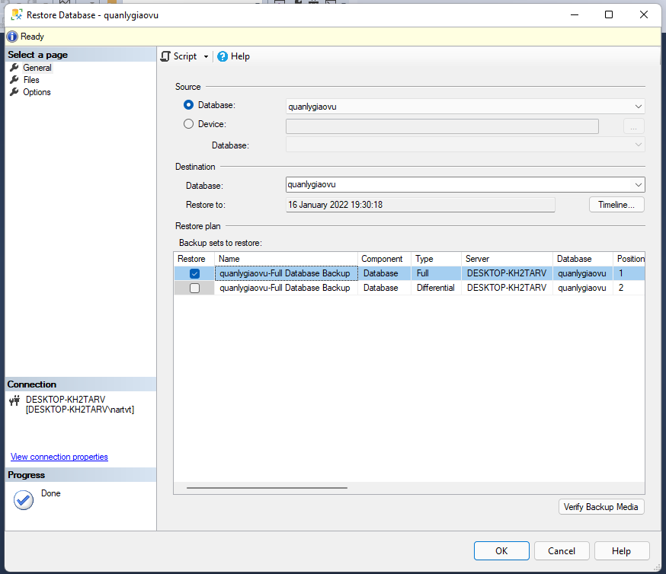
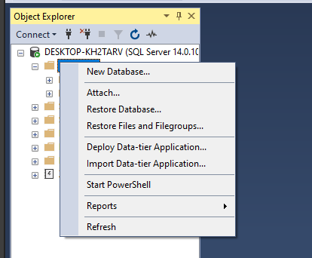

Tên database nguồn

Tên database sẽ đổi thành khi restore

Backup files

